①お取引先情報登録通知書
お取引先情報登録通知書

申 請 区 分 |  | 新 規 | 変 更
記 入 日
（ フ リ ガ ナ ） 貴 社 名

請 求 書 用 | 郵 便 番 号 | 〒
 | 住 所
 | （ フ リ ガ ナ ） 役 職 ／ 代 表 者 名

 | （ フ リ ガ ナ ） 担 当 部 署 ／ 担 当 者
※当社では、原則電子契約を採用しております。
※電子契約に対応される場合、下記の貴社名・住所・役職／代表者名が請書の宛名に表記されます。
※支店ごとの契約をご希望の場合は、請書の宛名を空欄の状態で発行いたしますので、経理部までご連絡をお願いいたします。
宛名のご記入方法につきましては、別添のマニュアルに記載しておりますので、ご確認ください。
電子契約用 | 貴 社 名
 | 郵 便 番 号 | 〒
 | 住 所
 | （ フ リ ガ ナ ） 役 職 ／ 代 表 者 名

 | （ フ リ ガ ナ ） 担 当 部 署 ／ 担 当 者

※金融機関名、支店名は省略せずに記入をお願いします。
例）十八親和銀行 長崎営業部
三菱UFJ銀行 長崎支店
電話番号／FAX番号
請求書用メールアドレス
電子契約用メールアドレス
お振込み先 |  | 金融機関名 | 金融機関コード
 |  | 支店名 | 支店コード
 |  | 口座種別 | 口座番号
 |  | （フリガナ）
 |  | 口座名義
適格請求書発行事業者登録番号
T
※エクセルファイルでの送信をお願い致します。
宛先：web.seikyu@saikai.ne.jp
※登録した内容に変更がある場合は、お取引先情報登録通知書に貴社名と変更箇所のみ記入の上、
再度メールにて提出をお願いいたします。

②でんさいの受取りに関する回答書
「でんさい」による支払に関するご案内

拝啓 貴社ますますご清栄のこととお慶び申しあげます。また、平素は格別のご高配
を賜り、厚くお礼申しあげます。

さて、お取引先様への代金の支払について、当社は、これまで約束手形を利用して
おりましたが、政府における2026年までの約束手形の利用廃止の方針等を受け、2024
年12月以降、「でんさい」による支払を実施しております。

つきましては、「でんさい」による支払について、回答をお願いします。
※利用者番号には、アルファベットの
「I（アイ）・O（オー）・Z（ゼット）」は誤読防止のため含まれません。
入力の際は、ご留意ください。
該当する番号に〇印を付し、ご記入ください

１．今後「でんさい」を受取るよう申請します。
利用者番号
決済口座 | 金融機関名 | 金融機関コード
 | 支店名 | 支店コード
 | 口座種別 | 口座番号

変更可能時期※ | 年 月分
※「でんさい」が発生する月。（手形振出日と同様）

２．「でんさい」の利用準備が完了次第、「でんさい」で受取るよう申請します。
準備完了予定 | 年 月分
※お手数ですが、利用準備が完了しましたら、上記「１.」に契約内容を記入いただき、
再度、送付願います。

３．「でんさい」で受取れない。
その場合は、理由を可能な範囲でご記入ください

 |  |  | 以上

請求書登録システム操作説明書
西海建設 請求書登録システム 操作説明書

初版：2020年10月05日
株式会社 西海建設

１．ログイン
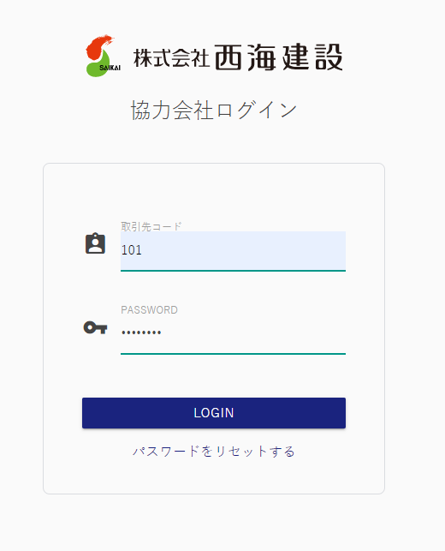

ご連絡する取引先コードとパスワードでログインください。
※ログイン後、場合によってはパスワードの変更をお願いする画面が表示される場合があります。

２．請求書提出

 | ２－１．外注契約によるお取引（出来高調書を当社が作成します）

出来高調書を作成（工事管理責任者）

業者様へご連絡

工管責が出来高調書を登録すると、請求データが出来ますので、
「明細」ボタンをクリックしてください。

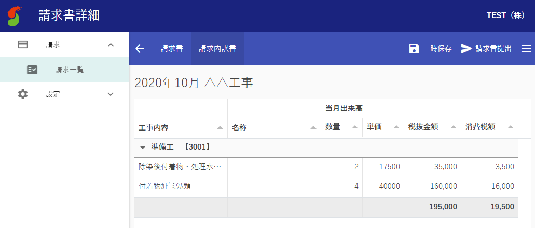
「一時保存」・・・仮保存できます。
「請求書提出」・・・請求データを西海建設へ送付します。提出すると、データがロックされます。

タブでカガミと内訳の切り替えが可能。

 | ２－２．外注契約以外のお取引

「請求書作成」をクリックしてください。

請求書アップロードの場合：
「UPLOAD」ボタンをクリックしてください。

請求書を手入力する場合：
「＋」ボタンで、請求行を追加して入力ください。

手入力
アップロード

 | 請求書手入力の場合 | 請求書アップロードの場合
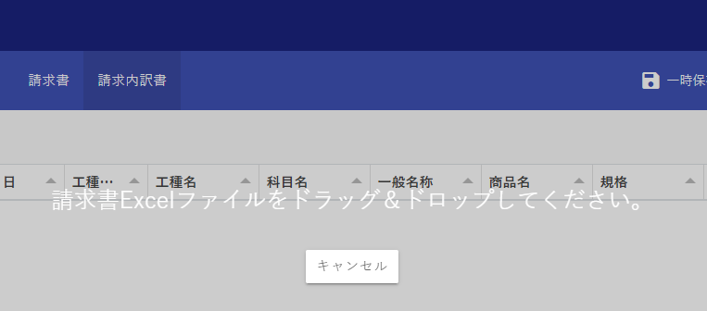
この表示が出たら、請求書Excelファイルをドラッグ＆ドロップしてください。

請求する情報を入力ください。
下記情報は入力の必要はありません。
・工種CD、工種名
・立替先
削除したい場合は、削除行を選択して、「削除」ボタンを
クリックしてください。

西海建設HPの請求書フォーマットをダウンロードして、記入いただいたものがアップロードできます。

「一時保存」・・・仮保存できます。
「請求書提出」・・・請求データを西海建設へ送付します。提出すると、データがロックされます。

タブでカガミと内訳の切り替えが可能。
「削除」ボタンで、取り込んだ請求書データを削除します。

３．請求書のダウンロード

 | 作成された請求書は、エクセル形式でダウンロードできます。
 | 自社での保管等にご活用ください。

「明細」ボタンをクリックしてください。

「DOWNLOAD」ボタンで、
表示中の請求書を、
エクセルファイル形式で
ダウンロードできます。

GMOサイン署名マニュアル
 |  |  |  | 令和8年2月16日
 |  |  |  | (株)西海建設 経理部
 |  |  | 署名依頼メールを受け取られたお客さまへ
 |  |  | 署名方法のご案内

○電子契約とは
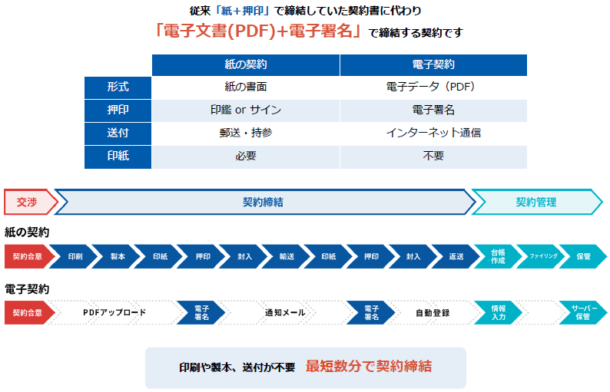

文書名
件名
○署名の流れ
 | ①弊社にて注文書を作成し署名完了後、貴社の電子契約担当者宛に以下のような署名依頼メール
 | が届く為、「文書を確認する」をクリックします。
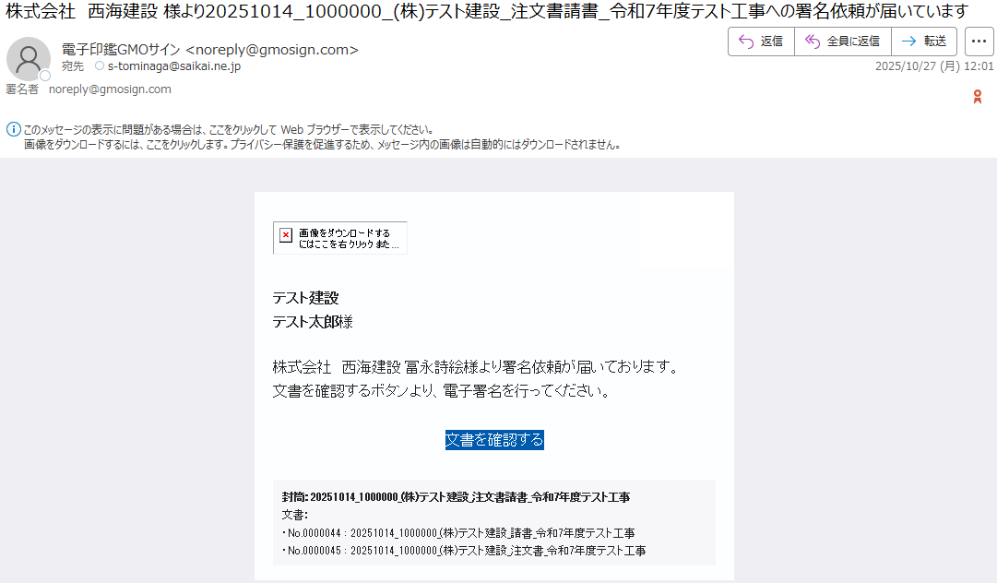
差出人

メール受領後3日以内の署名をお願いいたします。

 | ②アクセスコードの欄に弊社請求書登録システムへログイン時のお取引先コードを入力し
 | 「次へ」をクリックします。※ご不明な場合、弊社経理部までご連絡下さい。
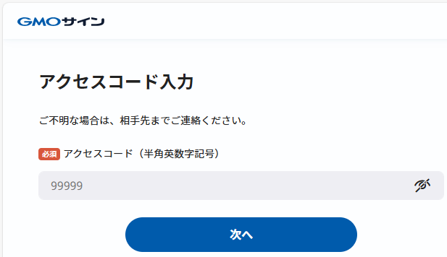

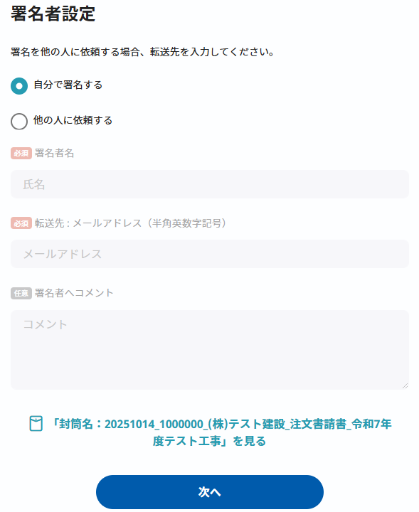
 | ③メールを受け取られた方が署名される場合「自分で署名する」を選択し「次へ」を
 | クリックします。

 | ※メールを受け取られた方とは別の方が署名される場合「他の人に依頼する」を選択し、
 | 署名者名や転送先を入力し「次へ」をクリックすることで、署名者を変更可能です。
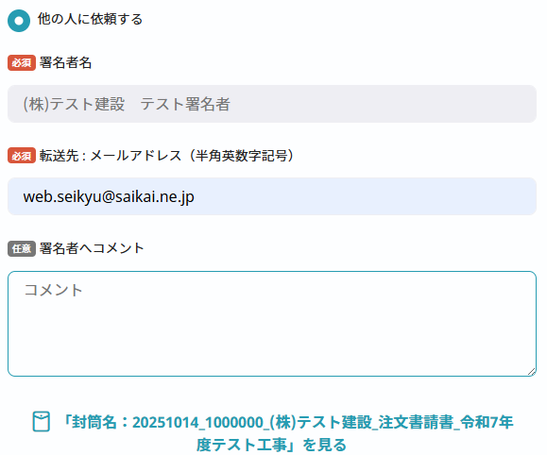

文書の中身を確認できます。

 | ④上部ファイル名より「注文書」を選択し、文書の内容を確認します。
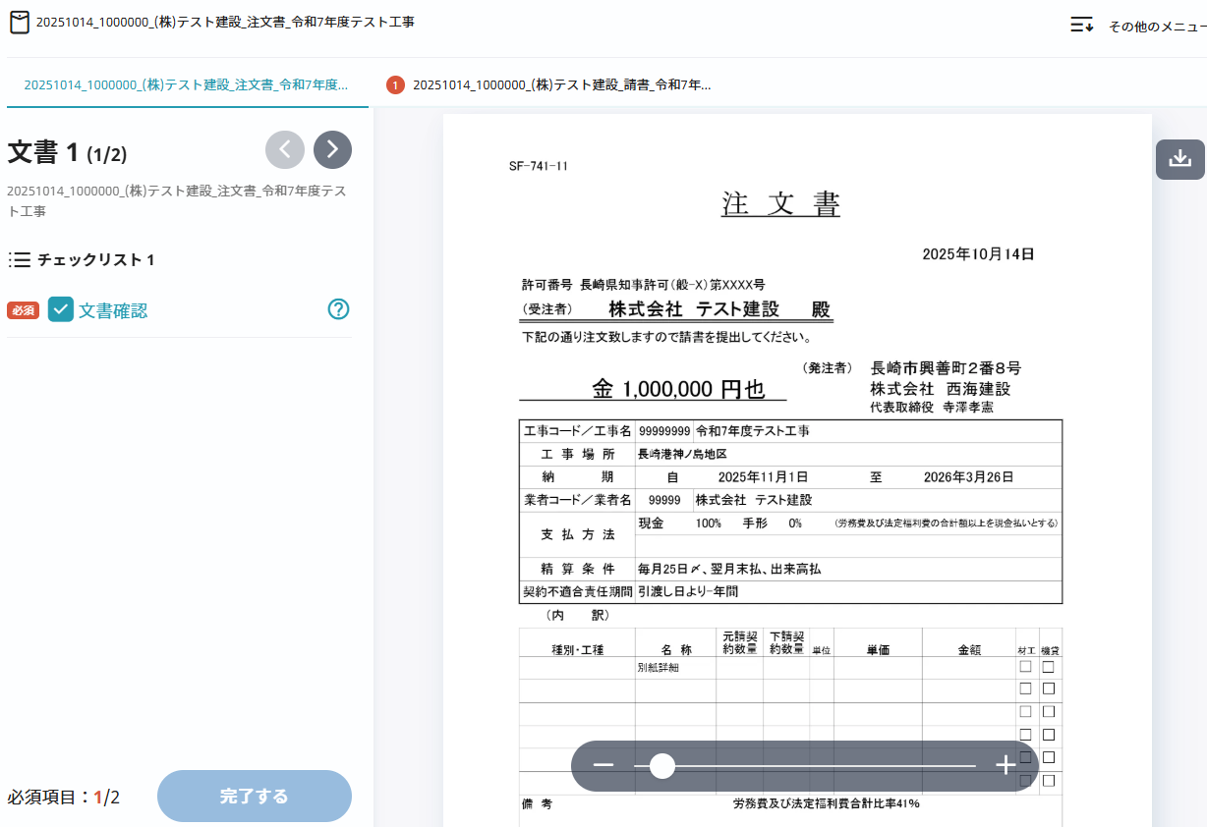

 | ⑤上部ファイル名より「請書」を選択し内容を確認後に「完了する」をクリックします。
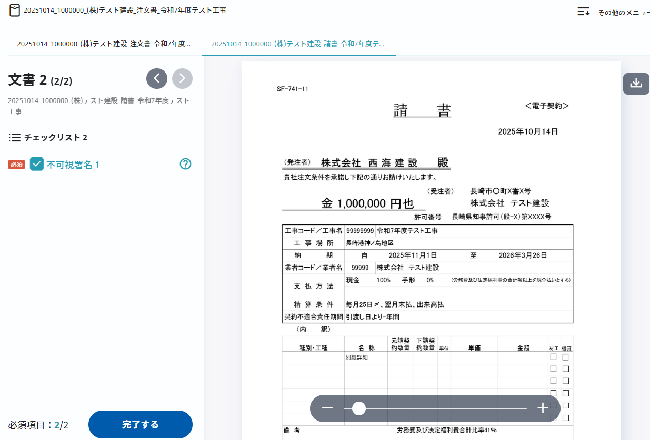

完了するをクリックすることで
不可視署名（印影のない署名）を行います。

 | ⑥以下のメッセージが表示される為「署名手続きを完了する」をクリックします。

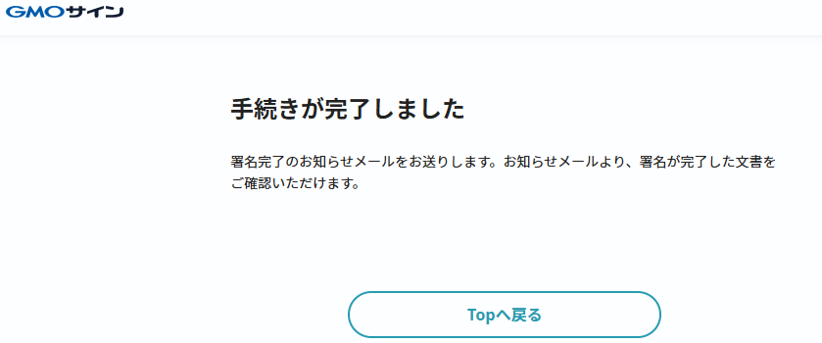
 | ⑦以下の画面が表示され、電子署名による契約締結完了となります。

 | ⑧署名された方のメールアドレス宛に以下のような署名完了お知らせメールが届く為「ダウン
 | ロード」をクリックし電子署名されたPDFファイルをダウンロードし貴社にて保管下さい。
 | ※ダウンロードURLよりダウンロードされる場合、メール配信日時より14日以内にダウンロード下さい。
文書名
 | ※署名済みPDFファイルはメールに添付されている為、そちらからもダウンロード可能です。
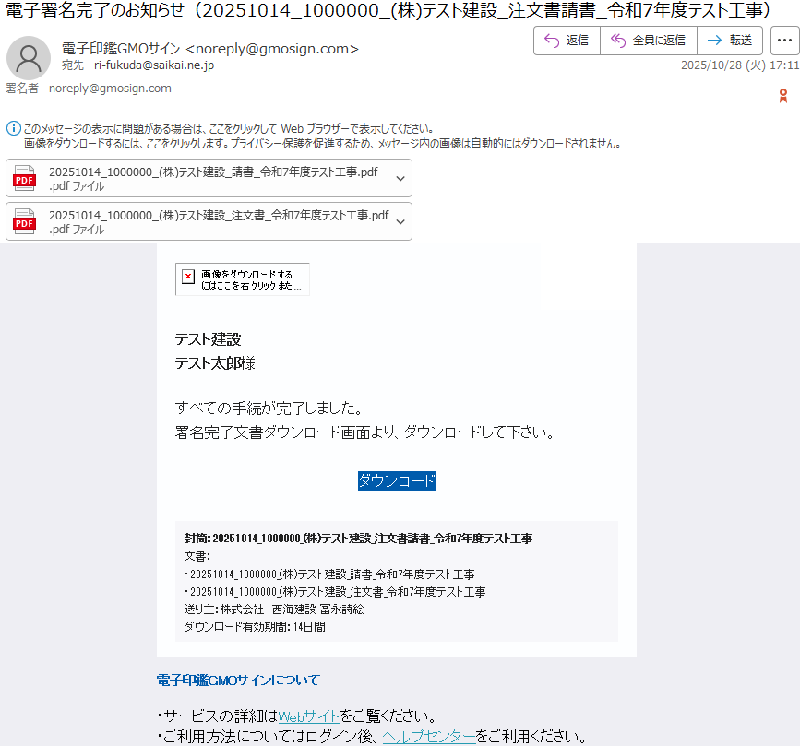
差出人
件名

署名済みPDFファイル

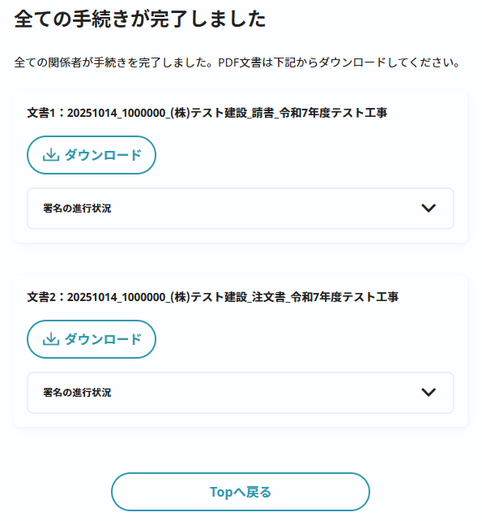

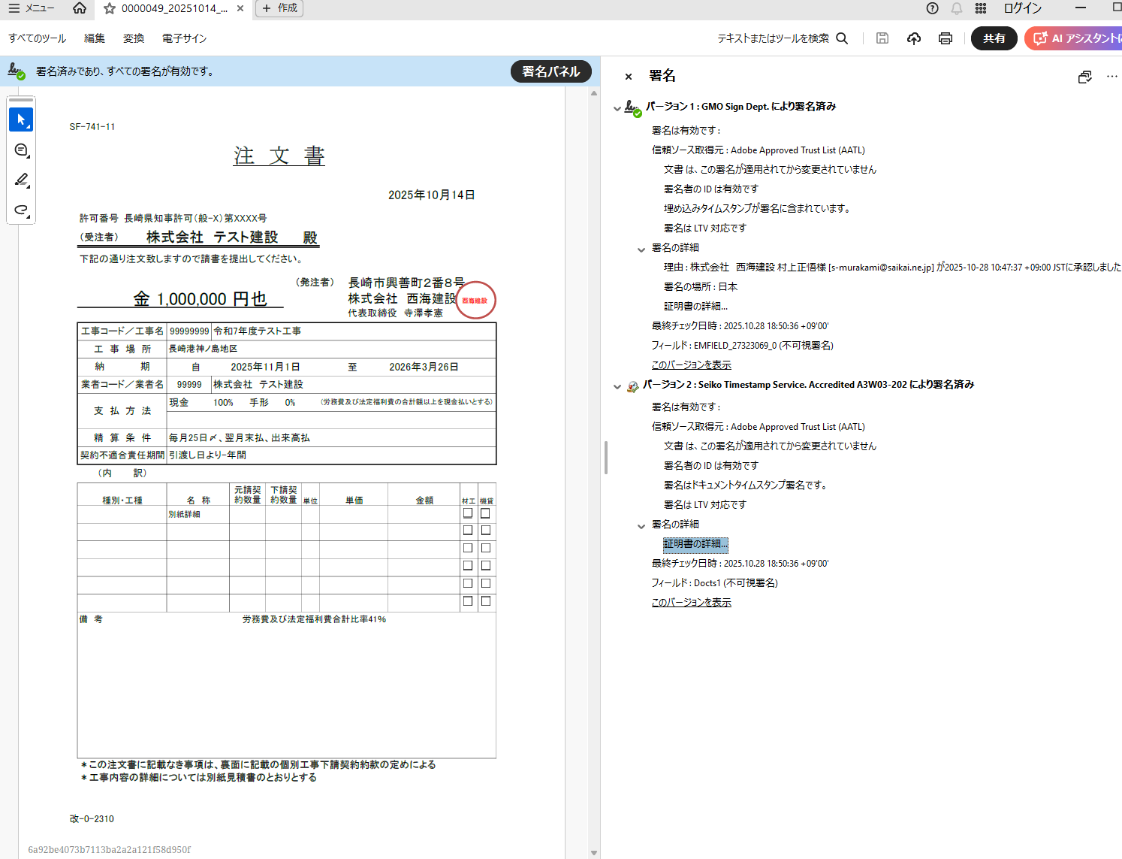
 | ⑨PDF閲覧ソフト上で電子署名の詳細情報を確認可能です。
 |  | Adobe Acrobat Reader（無料のPDF閲覧ソフト）： https://get.adobe.com/jp/reader/

 |  | ※署名済みPDFファイルの1ページ目左下部に「締結証明書ID」が表示されます。

 | ※署名の辞退方法
 |  | ①右上の「その他メニュー」をクリックし「署名を辞退する」を選択します。

 |  | ②署名の辞退画面で辞退理由を入力し「署名を辞退する」をクリックします。
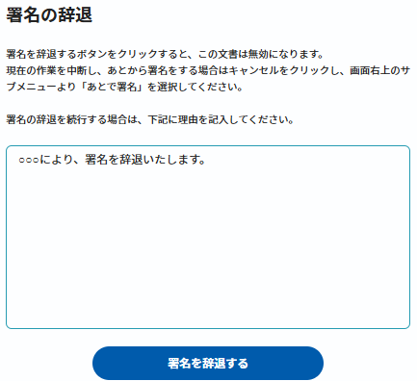

 |  | ※署名の辞退を行うと、署名が辞退されたことを知らせるメールが文書送信者と署名者と署名辞退者の
 |  | それぞれに届きます。
 |  | ※一度辞退した文書の辞退の取り消し・再利用はできません。

〇受注者欄記入の流れ
(記入前・後の流れは電子契約運用マニュアルをご覧ください)

①注文請書を開くと、受注者欄が図のように表示されます。
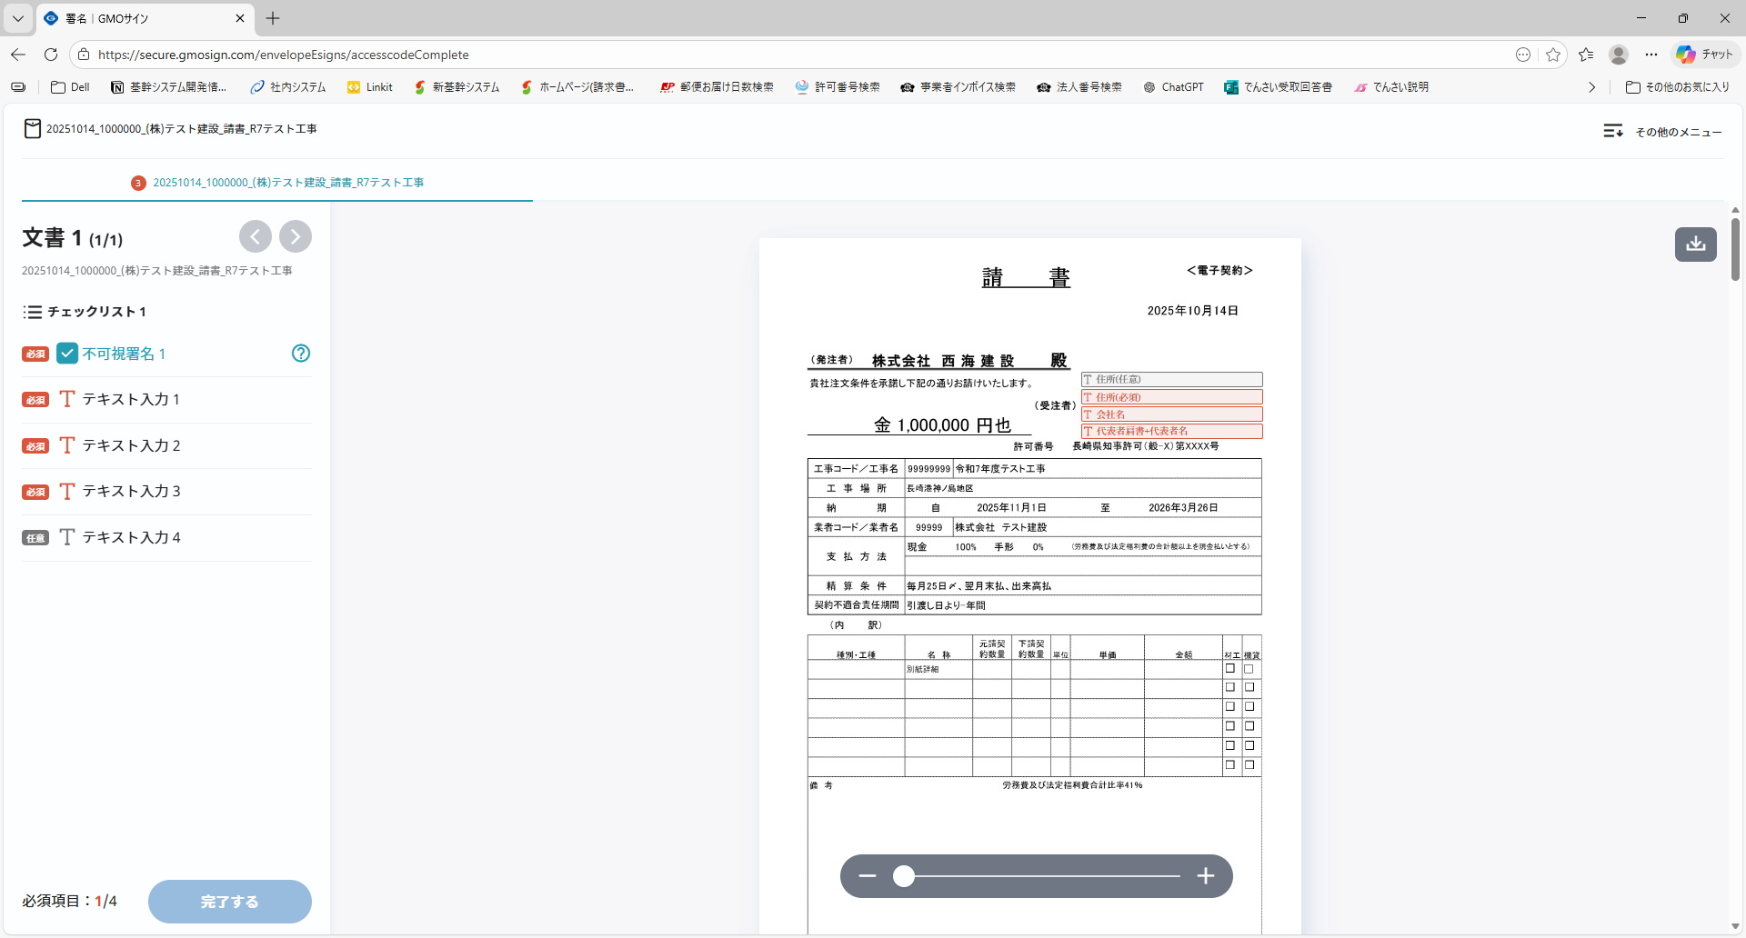

②テキストをクリックすると、図のような入力画面が表示されます。
【必須】住所(必須)、会社名、代表者肩書+代表者名
【任意】住所(任意) ※住所が長い場合のみご記入ください
②入力後、「入力を完了する」をクリックします。

